休止からの復活の異動願（届）（給付様式1-6）
ホチキス
同一人物で、給付奨学金がある場合、又は他に様式を提出する場合は、必ずホチキス留めしてください(順不同で構いません) | [給付様式1 －６] |  |  |  |  |  |  |  |  |  |  |  |  |  |  |  |  |  |  |  |  |  | 給付
 | 【給付】 休止からの復活の異動願（届）

 | 独立行政法人日本学生支援機構理事長 殿 |  |  |  |  |  |  |  |  |  |  |  |  |  |  |  | 卒業期をはじめとする各『日付』の未記入による不備が 多く見受けられます。忘れずにご記入ください。
 | 下記のとおり願出（届出）いたします。
 | ※貸与奨学金及の「異動願（届）」は様式が異なります。別途作成してください。 |  |  |  |  |  |  |  |  |  |  |  |  |  |  |  | 届出 年月日
 |  |  |  |  |  |  |  |  |  |  |  |  |  |  |  |  |  |  | 20 |  |  | 年 |  | 月 |  | 日
 | 学校名 |  |  | 近 畿 大 学 |  |  |  |  |  |  | 学籍番号 |  |  |  |  |  | 生年 月日 |  | 西暦
 |  |  |  |  |  |  |  |  |  |  |  |  |  |  |  |  |  |  |  |  |  | 年 |  | 月 |  | 日
 | 学部・学科 （課程・研究科） |  |  |  |  |  |  |  |  |  | フリガナ |  |  |  |  |  |  |  |  |  | 学年 |  |  |  | 年

 | 奨学生番号 |  |  |  |  |  |  |  |  |  | 氏名 （自署）

 | ※ 貸与奨学金がある場合、同時に貸与様式の提出も必要です(片方だけの復活は不備)。ただし、復活時において(給付のみ復活し)貸与を辞退する場合は、その旨を連絡項記入欄にご記載ください。
 |  | 休止（通常の休学）からの復活 |  |  |  |  |  |  |  |  |  |  |  | 休止（留学）からの復活

 | 学校記入欄 | ● | 以下の、３項目すべてを記入してください |  |  |  |  |  |  |  |  |  | 学校記入欄 | 卒業期 |  |  | 20 |  |  | 年 |  |  | 月 | 見込

 |  | 在学の身分であった 最終日※１ |  |  | 20 |  | 年 |  | 月 |  | 日
 |  |  |  |  |  |  |  |  |  |  |  |  |  | 国名

 |  | 休学の身分であった 最終日 |  |  | 20 |  | 年 |  | 月 |  | 日 |  |  | 留学時の 身分 |  |  | 休学

在学の身分であった最終日
 |  | 卒業期 |  |  | 20 |  | 年 |  | 月 | 見込 |  |  |  |  |  |  | 20 |  |  | 年 |  |  | 月 |  |  | 日

休学の身分であった最終日
 |  |  |  |  |  |  |  |  |  |  |  |  |  |  |  | ～ | 20 |  |  | 年 |  |  | 月 |  |  | 日

 | ※１ | 休止時において振込超過がある場合、超過返戻後に「振込金受取書」コピーとともに(ホチキス留め）、「休止の異動願」を機構に提出してください。 |  |  |  |  |  |  |  |  |  |  |  | 国費情報※２ |  |  | 海外留学支援制度（協定派遣）

 |  |  |  |  |  |  |  |  |  |  |  |  |  |  | 受給期間 |  | 20 |  |  | 年 |  |  | 月
 | ※２ | 「海外留学支援制度（協定派遣）」以外は「私費」として取扱い、記入不要です。
 |  |  |  |  |  |  |  |  |  |  |  |  |  |  |  | ～ | 20 |  |  | 年 |  |  | 月

 | 上記記載のとおり相違ないことを証明いたします。
 |  |  |  |  |  |  |  |  |  |  |  | 連絡 事項 記入欄
 | （学校証明） |  |  |  |  | 年 |  | 月 |  | 日

 | 学校名 |  | 近畿大学

 |  |  |  |  |  |  |  |  |  |  |  | 学校 番号 | 306025 |  |  |  | 区分 | 1 |  | 担当者名

 | 関係 課長 |  | 伊藤 孝治 |  |  |  |  |  |  |  |  | 電話 | 06-4307-3064

 | ※証明者は課長相当職以上の方としてください。 |  |  |  |  |  |  |  |  |  |  |  |  |  | □機構使用欄
 |  |  |  |  |  |  |  |  |  |  |  |  |  |  | 最終振込年月 |  |  |  |  |  |  | 年 月
 | ご記入いただいた情報及びあなたの奨学金に関する情報は、機構の奨学金支給業務・奨学金貸与業務（返還業務を含む）及び在籍する学校での授業料等減免業務のために利用されます。この利用目的の適正な範囲内において、当該情報（奨学金の返還状況に関する情報を含む）が、学校・金融機関・文部科学省及び業務委託先に必要に応じて提供されますが、その他の目的には利用されません。また、行政機関及び公益法人等から奨学金の重複受給の防止等のために照会があった場合は、適正な範囲内においてあなたの情報が提供されます。 |  |  |  |  |  |  |  |  |  |  |  |  |  | 振込超過 |  |  | □有 □無 |  |  |  | か月
 |  |  |  |  |  |  |  |  |  |  |  |  |  |  | 要返戻額 |  |  |  |  |  |  | 円

 |  |  |  |  |  |  |  |  |  |  |  | 提出先 |  | 郵送の要否 |  |  |  |  | スカラＡＣ入力
 |  |  |  |  |  |  |  |  |  |  |  | 異動・補導係 |  | 必要 |  |  |  |  | 入力不可 |  |  |  |  | （26.4）

記入例
「【給付】 休止からの復活の異動願（届）」の記入上の注意点等と記入例

注意点 |  | 1. | 「【給付】休止からの復活の異動願（届）」はスカラＡＣからの入力は不可で、送付が必要です。記入例等については、以下をご確認ください。

 |  |  | 異動種別 | 入力要否 | 送付要否 |  |  | 自筆可否
 |  |  | 復活 | 不可 | 必要（学校コピー保管） |  |  | 不要
 |  | 2. | 「【給付】休止からの復活の異動願（届）」下部の学校証明年月日・学校名・関係課長名は必ず記入してください。
 |  | 3. | 「【給付】休止からの復活の異動願（届）」右下に学校担当者名・電話番号・学校番号（学校校舎区分）を記入してください。
 |  | 4. | 本人都合により「停止」している期間に休学した場合など、複数の「休止」「停止」の事由が発生している場合は、それぞれの事由で異動処理が必要です。「休学」に切り替わる場合は、「【給付】停止からの復活の異動願（届）」及び「【給付】休止の異動願（届）」の両方の提出が必要です。

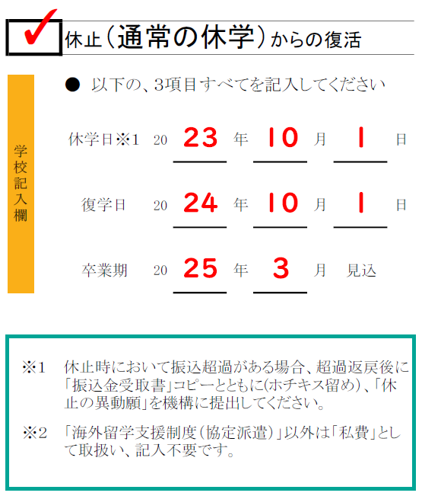
記入例 |  |  |  |  |  | 「休止(通常の休学)」からの「復活」の注意点

 |  |  |  |  |  |  | 復活の異動始期は、 復学日の翌月(月の初日はその月) 例（左記）の異動始期は ➡2026年10月 （復学日が2026年10月１日であるため） 2026年10月2日の場合は ➡2026年11月始期
２５
１０
１

２６
１０
１

２７
３

説明上、記入した部分は朱書きになっています

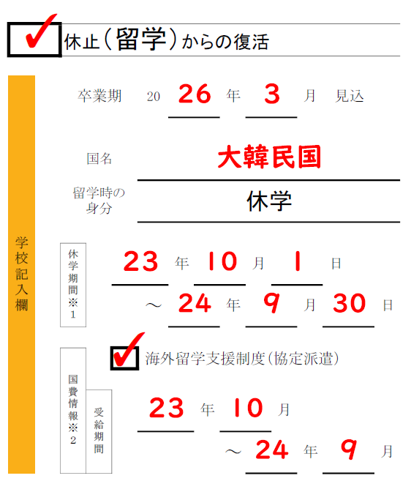
 | 「休止(留学)」からの「復活」の注意点

２７
３
 | 〇 | 学籍上の身分が「休学」で、 私費又は海外留学支援制度（派遣留学）の「復活」異動始期は ➡復学日の翌月(月の初日はその月) 例(右記）の異動始期は、2026年10月 休学期間終了日が2026年9月30日の場合、その翌日が復学日（2026年10月1日）となるため、異動始期は2026年10月となります。 仮に、休学終了日が2026年10月１日であれば、その翌日が復学日、つまり2026年10月２日となり、１１月始期となります。

２５
１０
１

２６
９
３０

 | 〇 | 【留学情報】欄は学校でもれなく記入。
２５
１０
２６
９
 | 〇 | 海外留学支援制度（協定派遣）の支給を受ける場合は、「国費情報」欄の該当する経費に✓を付け、受給期間を記入。

